Ημερομηνίες Κυβερνητικων Περιοδ
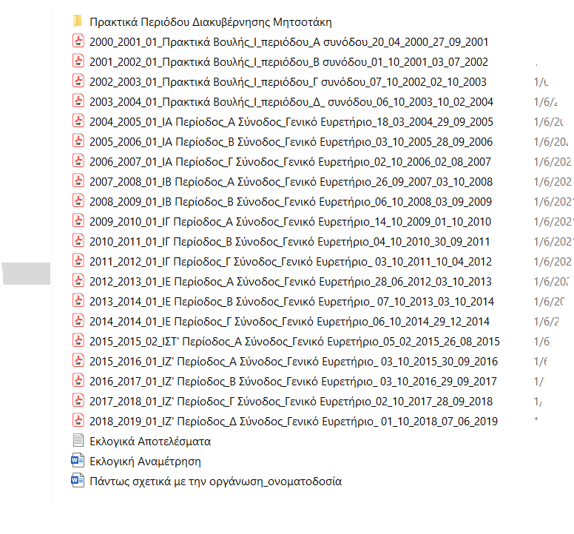
έτος | εναρξη | ληξη | διαρκεια σε ημέρες
2000 | 2000-04-20 | 2001-09-27 | 525
2001 | 2001-10-01 | 2002-07-03 | 275
2002 | 2002-10-07 | 2003-10-02 | 360
2003 | 2003-10-06 | 2004-02-10 | 127
2004 | 2004-03-18 | 2005-09-29 | 560
2005 | 2005-10-03 | 2006-09-28 | 360
2006 | 2006-10-02 | 2007-08-02 | 304
2007 | 2007-09-26 | 2008-10-03 | 373
2008 | 2008-10-06 | 2009-09-03 | 332
2009 | 2009-10-14 | 2010-10-01 | 352
2010 | 2010-10-04 | 2011-09-30 | 361 | λουκας παπαδήμος
2011 | 2011-10-03 | 2012-04-10 | 190 | 2011-11-11 | 2012-05-17 | 188
2012 | 2012-06-28 | 2013-10-03 | 462
2013 | 2013-10-07 | 2014-10-03 | 361
2014 | 2014-10-06 | 2014-12-29 | 84
2015 | 2015-02-05 | 2015-08-26 | 202
2016 | 2015-10-03 | 2016-09-30 | 363
2017 | 2016-10-03 | 2017-09-29 | 361
2018 | 2017-10-02 | 2018-09-28 | 361
2019 | 2018-10-01 | 2019-06-07 | 249

